Титульный лист
Общероссийская спортивная общественная организация "Национальная федерация бадминтона России"
Региональная общественная организация "Федерация бадминтона Республики Татарстан"


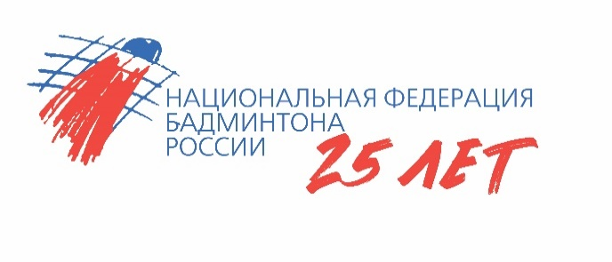

ОТЧЕТ
Главной судейской коллегии
о проведении
всероссийских юношеских соревнований по бадминтону
Всероссийская юниорская и юношеская серия Гран-при 2024, этап первенств России
0240002611Я
0240012611Я
0240022611Я
0240032611Я

15-18 апреля 2024 г.

г. Богатые Сабы, Республика Татарстан

